Sheet1
手术室凝胶体位垫（单套配置需求）
序号 | 图片 | 名称 | 规格 | 单位 | 数量 | 材质
1 | 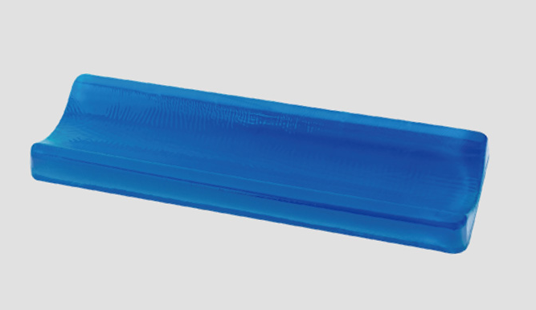 | 凹形体位垫 | 50X15X4cm | 个 | 3 | 凝胶
2 |  | 胸垫 | 50X35X6cm | 个 | 1 | 记忆海绵
3 |  | 头垫 | 50X30X6cm | 个 | 1 | 记忆海绵
4 |  | 腿垫 | 80X40X8cm | 个 | 1 | 记忆海绵
5 |  | 腓骨小头保护垫（枕形垫） | 35X11X5cm | 个 | 1 | 凝胶
6 |  | 足踝垫 | 19X17.5X3cm | 个 | 2 | 凝胶
7 |  | 通用方垫 | 50X30X1.5cm | 个 | 2 | 凝胶
8 |  | 半圆形体位垫 | 50X15X7cm | 个 | 1 | 凝胶
9 |  | 通用型头枕 | 25*23*6cm | 个 | 2 | 凝胶
10 |  | 开放式头圈 | 20*7*5cm | 个 | 2 | 凝胶
11 | 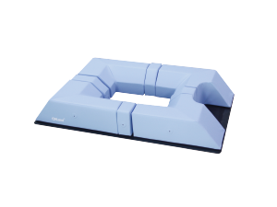 | 俯卧位垫 | 770*500*（150-170）cm | 个 | 1 | 记忆海绵
12 |  | 可调节俯卧位头垫 | (33-40)*27.5*(17.5-20.3)cm | 个 | 1 | 凝胶
13 | 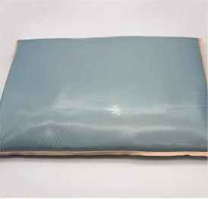 | 流体垫 | 76*41cm | 个 | 1 | 流体
注意：以上配置为单套需求，本次采购数量为3套。

